Sheet1
序号 | 1 | 2 | 3 | 4 | 5 | 6 | 7 | 8 | 9 | 10 | 11 | 12 | 13 | 14 | 15 | 16 | 17 | 18 | 19 | 20 | 21 | 22 | 23 | 24 | 25 | 26 | 27 | 28 | 29 | 30 | 31 | 32 | 33 | 34 | 35 | 36 | 37 | 38 | 39 | 40 | 41 | 42 | 43 | 44 | 45 | 46 | 47 | 48 | 49 | 50 | 51 | 52 | 53 | 54 | 55 | 56 | 57 | 58 | 59 | 60 | 61 | 62 | 63 | 64 | 65 | 66 | 67 | 68 | 69 | 70 | 71 | 72 | 73 | 74 | 75 | 76 | 77 | 78 | 79 | 80 | 81 | 82 | 83 | 84 | 85 | 86 | 87 | 88
编号 | 21 | 22 | 23 | 24 | 25 | 26 | 27 | 28 | 29 | 30 | 31 | 32 | 33 | 34 | 35 | 36 | 37 | 38 | 39 | 40 | 41 | 42 | 43 | 44 | 45 | 46 | 47 | 48 | 49 | 50 | 51 | 52 | 53 | 54 | 55 | 56 | 57 | 58 | 59 | 60 | 61 | 62 | 63 | 64 | 65 | 66 | 67 | 68 | 69 | 70 | 71 | 72 | 73 | 74 | 75 | 76 | 77 | 78 | 79 | 80 | 81 | 82 | 83 | 84 | 85 | 86 | 87 | 88 | 89 | 90 | 91 | 92 | 93 | 94 | 95 | 96 | 97 | 98 | 99 | 100 | 101 | 102 | 103 | 104 | 105 | 106 | 107 | 108
音调 | A1 | C1 | A2 | A3 | C2 | A4 | C3 | A5 | A6 | C4 | A7 | C5 | A8 | C6 | A9 | A10 | C7 | A11 | C8 | A12 | A13 | C9 | A14 | C10 | A15 | C11 | A16 | A | C12 | B | C13 | C | D | C14 | E | C15 | F | C16 | G | H | C17 | I | C18 | J | K | C19 | L | C20 | M | C21 | N | O | C22 | P | C23 | Q | R | C24 | S | C25 | T | C26 | U | V | C27 | W | C28 | X | Y | C29 | Z | C30 | B1 | C31 | B2 | B3 | C32 | B4 | C33 | B5 | B6 | C34 | B7 | C35 | B8 | C36 | B9 | B10
 |  |  |  |  |  |  |  |  |  |  |  |  |  |  |  |  |  |  |  |  |  |  |  |  |  |  |  |  |  |  |  |  |  |  |  |  |  |  |  | C

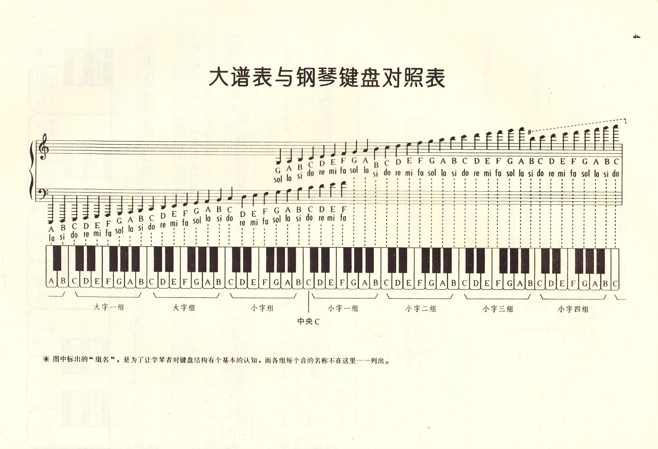

 |  |  |  |  |  |  |  |  |  |  |  |  |  |  |  |  |  |  |  |  |  |  |  |  |  |  |  |  |  |  |  |  |  |  |  |  |  |  |  |  |  |  |  |  |  |  |  |  |  |  |  |  |  |  | 钟
 |  |  |  |  |  |  |  |  |  |  |  |  |  |  |  |  |  |  |  |  |  |  |  |  |  |  |  |  |  |  |  |  |  |  |  |  |  |  |  |  |  |  |  |  |  |  |  |  |  |  |  |  |  |  | 野花
 |  |  |  |  |  |  |  |  |  |  |  |  |  |  |  |  |  |  |  |  |  |  |  |  |  |  |  |  |  |  |  |  |  |  |  |  |  |  |  |  |  |  |  |  |  |  |  |  |  |  |  |  |  |  | 秘密的庭院
 |  |  |  |  |  |  |  |  |  |  |  |  |  |  |  |  |  |  |  |  |  |  |  |  |  |  |  |  |  |  |  |  |  |  |  |  |  |  |  |  |  |  |  |  |  |  |  |  |  |  |  |  |  |  | 绿袖子
 |  |  |  |  |  |  |  |  |  |  |  |  |  |  |  |  |  |  |  |  |  |  |  |  |  |  |  |  |  |  |  |  |  |  |  |  |  |  |  |  |  |  |  |  |  |  |  |  |  |  |  |  |  |  | 眼泪
 |  |  |  |  |  |  |  |  |  |  |  |  |  |  |  |  |  |  |  |  |  |  |  |  |  |  |  |  |  |  |  |  |  |  |  |  |  |  |  |  |  |  |  |  |  |  |  |  |  |  |  |  |  |  | 夜曲F小调
 |  |  |  |  |  |  |  |  |  |  |  |  |  |  |  |  |  |  |  |  |  |  |  |  |  |  |  |  |  |  |  |  |  |  |  |  |  |  |  |  |  |  |  |  |  |  |  |  |  |  |  |  |  |  | 爱情的故事
 |  |  |  |  |  |  |  |  |  |  |  |  |  |  |  |  |  |  |  |  |  |  |  |  |  |  |  |  |  |  |  |  |  |  |  |  |  |  |  |  |  |  |  |  |  |  |  |  |  |  |  |  |  |  | 雨的秘密
 |  |  |  |  |  |  |  |  |  |  |  |  |  |  |  |  |  |  |  |  |  |  |  |  |  |  |  |  |  |  |  |  |  |  |  |  |  |  |  |  |  |  |  |  |  |  |  |  |  |  |  |  |  |  | 秋日的私欲
 |  |  |  |  |  |  |  |  |  |  |  |  |  |  |  |  |  |  |  |  |  |  |  |  |  |  |  |  |  |  |  |  |  |  |  |  |  |  |  |  |  |  |  |  |  |  |  |  |  |  |  |  |  |  | 雨的印记 |  |  |  | Kiss The Rain
 |  |  |  |  |  |  |  |  |  |  |  |  |  |  |  |  |  |  |  |  |  |  |  |  |  |  |  |  |  |  |  |  |  |  |  |  |  |  |  |  |  |  |  |  |  |  |  |  |  |  |  |  |  |  | 记忆
 |  |  |  |  |  |  |  |  |  |  |  |  |  |  |  |  |  |  |  |  |  |  |  |  |  |  |  |  |  |  |  |  |  |  |  |  |  |  |  |  |  |  |  |  |  |  |  |  |  |  |  |  |  |  | 大地的旋律
 |  |  |  |  |  |  |  |  |  |  |  |  |  |  |  |  |  |  |  |  |  |  |  |  |  |  |  |  |  |  |  |  |  |  |  |  |  |  |  |  |  |  |  |  |  |  |  |  |  |  |  |  |  |  | 想念你的旋律
 |  |  |  |  |  |  |  |  |  |  |  |  |  |  |  |  |  |  |  |  |  |  |  |  |  |  |  |  |  |  |  |  |  |  |  |  |  |  |  |  |  |  |  |  |  |  |  |  |  |  |  |  |  |  | River flows in you
 |  |  |  |  |  |  |  |  |  |  |  |  |  |  |  |  |  |  |  |  |  |  |  |  |  |  |  |  |  |  |  |  |  |  |  |  |  |  |  |  |  |  |  |  |  |  |  |  |  |  |  |  |  |  | 星空
 |  |  |  |  |  |  |  |  |  |  |  |  |  |  |  |  |  |  |  |  |  |  |  |  |  |  |  |  |  |  |  |  |  |  |  |  |  |  |  |  |  |  |  |  |  |  |  |  |  |  |  |  |  |  | D大调卡农
 |  |  |  |  |  |  |  |  |  |  |  |  |  |  |  |  |  |  |  |  |  |  |  |  |  |  |  |  |  |  |  |  |  |  |  |  |  |  |  |  |  |  |  |  |  |  |  |  |  |  |  |  |  |  | 天空之城
 |  |  |  |  |  |  |  |  |  |  |  |  |  |  |  |  |  |  |  |  |  |  |  |  |  |  |  |  |  |  |  |  |  |  |  |  |  |  |  |  |  |  |  |  |  |  |  |  |  |  |  |  |  |  | summer
 |  |  |  |  |  |  |  |  |  |  |  |  |  |  |  |  |  |  |  |  |  |  |  |  |  |  |  |  |  |  |  |  |  |  |  |  |  |  |  |  |  |  |  |  |  |  |  |  |  |  |  |  |  |  | 爱之梦
 |  |  |  |  |  |  |  |  |  |  |  |  |  |  |  |  |  |  |  |  |  |  |  |  |  |  |  |  |  |  |  |  |  |  |  |  |  |  |  |  |  |  |  |  |  |  |  |  |  |  |  |  |  |  | 梦中的婚礼

